Sheet1
SOCOMEC PRODUCTS: |  |  |  | 1.3.6.1.4.1.4555.10

 | PRODUCT IDENTIFICATION |  |  |  | 1.3.6.1.4.1.4555.10.10
 |  |  | MODBUS ADDRESS |  |  |  | 1.3.6.1.4.1.4555.10.10.10.1.1
 |  |  | OPERATING HOURS COUNTER |  |  |  | 1.3.6.1.4.1.4555.10.10.10.1.65535
 |  |  |  |  |  |  |  |  |  | The DIRIS Digiware D-70 is a Modbus to SNMP gateway. The final OID for a parameter uses the Modbus address and Load # of a PMD.
 | MEASUREMENTS |  |  |  | 1.3.6.1.4.1.4555.10.20 |  |  | Unit | Function
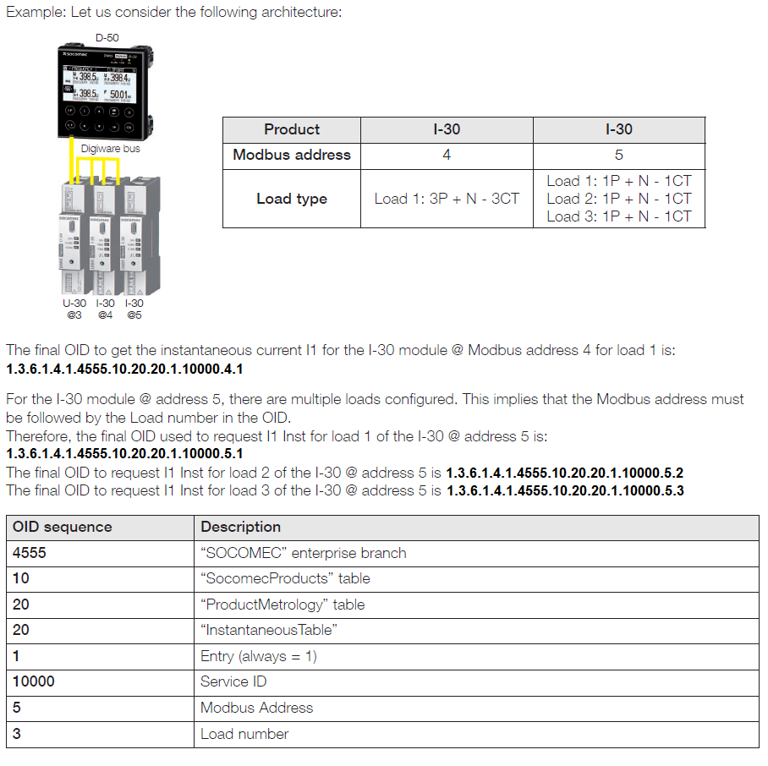
 |  | ENERGIES |  |  |  | 1.3.6.1.4.1.4555.10.20.12
 |  |  | TOTAL POSITIVE ACTIVE ENERGY (+) |  |  |  | 1.3.6.1.4.1.4555.10.20.12.1.30000 | kWh | Read
 |  |  | TOTAL RESIDUAL ACTIVE ENERGY (+) |  |  |  | 1.3.6.1.4.1.4555.10.20.12.1.30001 | (1/10) Wh | Read
 |  |  | TOTAL ACTIVE ENERGY (-) |  |  |  | 1.3.6.1.4.1.4555.10.20.12.1.30002 | kWh | Read
 |  |  | TOTAL RESIDUAL ACTIVE ENERGY (-) |  |  |  | 1.3.6.1.4.1.4555.10.20.12.1.30003 | (1/10) Wh | Read
 |  |  | TOTAL REACTIVE ENERGY (+) |  |  |  | 1.3.6.1.4.1.4555.10.20.12.1.30004 | kVarh | Read
 |  |  | TOTAL RESIDUAL REACTIVE ENERGY (+) |  |  |  | 1.3.6.1.4.1.4555.10.20.12.1.30005 | (1/10) Varh | Read
 |  |  | TOTAL REACTIVE ENERGY (-) |  |  |  | 1.3.6.1.4.1.4555.10.20.12.1.30006 | kVarh | Read
 |  |  | TOTAL RESIDUAL REACTIVE ENERGY (-) |  |  |  | 1.3.6.1.4.1.4555.10.20.12.1.30007 | (1/10) Varh | Read
 |  |  | TOTAL APPARENT ENERGY |  |  |  | 1.3.6.1.4.1.4555.10.20.12.1.30016 | kVAh | Read
 |  |  | TOTAL RESIDUAL APPARENT ENERGY |  |  |  | 1.3.6.1.4.1.4555.10.20.12.1.30017 | (1/10) Vah | Read
 |  |  | PARTIAL POSITIVE ACTIVE ENERGY (+) |  |  |  | 1.3.6.1.4.1.4555.10.20.12.1.30018 | kWh | Read
 |  |  | PARTIAL RESIDUAL ACTIVE ENERGY (+) |  |  |  | 1.3.6.1.4.1.4555.10.20.12.1.30019 | (1/10) Wh | Read
 |  |  | PARTIAL ACTIVE ENERGY (-) |  |  |  | 1.3.6.1.4.1.4555.10.20.12.1.30020 | kWh | Read
 |  |  | PARTIAL RESIDUAL ACTIVE ENERGY (-) |  |  |  | 1.3.6.1.4.1.4555.10.20.12.1.30021 | (1/10) Wh | Read
 |  |  | PARTIAL REACTIVE ENERGY (+) |  |  |  | 1.3.6.1.4.1.4555.10.20.12.1.30022 | kVarh | Read
 |  |  | PARTIAL RESIDUAL REACTIVE ENERGY (+) |  |  |  | 1.3.6.1.4.1.4555.10.20.12.1.30023 | (1/10) Varh | Read
 |  |  | PARTIAL REACTIVE ENERGY (-) |  |  |  | 1.3.6.1.4.1.4555.10.20.12.1.30024 | kVarh | Read
 |  |  | PARTIAL RESIDUAL REACTIVE ENERGY (-) |  |  |  | 1.3.6.1.4.1.4555.10.20.12.1.30025 | (1/10) Varh | Read
 |  |  | PARTIAL APPARENT ENERGY |  |  |  | 1.3.6.1.4.1.4555.10.20.12.1.30034 | kVAh | Read
 |  |  | PARTIAL RESIDUAL APPARENT ENERGY |  |  |  | 1.3.6.1.4.1.4555.10.20.12.1.30035 | (1/10) Vah | Read
 |  |  | TOTAL HOUR METER |  |  |  | 1.3.6.1.4.1.4555.10.20.12.1.105000 | seconds | Read
 |  |  | PARTIAL HOUR METER |  |  |  | 1.3.6.1.4.1.4555.10.20.12.1.105001 | seconds | Read

 |  | AC INSTANTANEOUS |  |  |  | 1.3.6.1.4.1.4555.10.20.20
 |  |  | CURRENT I1 |  |  |  | 1.3.6.1.4.1.4555.10.20.20.1.10000 | mA | Read
 |  |  | CURRENT I2 |  |  |  | 1.3.6.1.4.1.4555.10.20.20.1.10001 | mA | Read
 |  |  | CURRENT I3 |  |  |  | 1.3.6.1.4.1.4555.10.20.20.1.10002 | mA | Read
 |  |  | CURRENT IN |  |  |  | 1.3.6.1.4.1.4555.10.20.20.1.10003 | mA | Read
 |  |  | CURRENT Isys |  |  |  | 1.3.6.1.4.1.4555.10.20.20.1.10004 | mA | Read
 |  |  | CURRENT Idn |  |  |  | 1.3.6.1.4.1.4555.10.20.20.1.10005 | mA | Read
 |  |  | CURRENT Ipe |  |  |  | 1.3.6.1.4.1.4555.10.20.20.1.10006 | mA | Read
 |  |  | CURRENT Idir |  |  |  | 1.3.6.1.4.1.4555.10.20.20.1.10007 | mA | Read
 |  |  | CURRENT Iinv |  |  |  | 1.3.6.1.4.1.4555.10.20.20.1.10008 | mA | Read
 |  |  | CURRENT Ihom |  |  |  | 1.3.6.1.4.1.4555.10.20.20.1.10009 | mA | Read
 |  |  | CURRENT Inb |  |  |  | 1.3.6.1.4.1.4555.10.20.20.1.10010 | (1/100) % | Read
 |  |  | CURRENT Inba |  |  |  | 1.3.6.1.4.1.4555.10.20.20.1.10174 | (1/100) % | Read
 |  |  | FREQUENCY |  |  |  | 1.3.6.1.4.1.4555.10.20.20.1.40000 | mHz | Read
 |  |  | POWER FACTOR PF1 |  |  |  | 1.3.6.1.4.1.4555.10.20.20.1.75000 | 1/1000 | Read
 |  |  | POWER FACTOR PF2 |  |  |  | 1.3.6.1.4.1.4555.10.20.20.1.75001 | 1/1000 | Read
 |  |  | POWER FACTOR PF3 |  |  |  | 1.3.6.1.4.1.4555.10.20.20.1.75002 | 1/1000 | Read
 |  |  | POWER FACTOR TOT |  |  |  | 1.3.6.1.4.1.4555.10.20.20.1.75003 | 1/1000 | Read
 |  |  | POWER FACTOR PF1 TYPE |  |  |  | 1.3.6.1.4.1.4555.10.20.20.1.75004 | 1= leading; 2=lagging | Read
 |  |  | POWER FACTOR PF2 TYPE |  |  |  | 1.3.6.1.4.1.4555.10.20.20.1.75005 | 1= leading; 2=lagging | Read
 |  |  | POWER FACTOR PF3 TYPE |  |  |  | 1.3.6.1.4.1.4555.10.20.20.1.75006 | 1= leading; 2=lagging | Read
 |  |  | POWER FACTOR TOT TYPE |  |  |  | 1.3.6.1.4.1.4555.10.20.20.1.75007 | 1= leading; 2=lagging | Read
 |  |  | ACTIVE POWER P1 |  |  |  | 1.3.6.1.4.1.4555.10.20.20.1.80000 | W | Read
 |  |  | ACTIVE POWER P2 |  |  |  | 1.3.6.1.4.1.4555.10.20.20.1.80001 | W | Read
 |  |  | ACTIVE POWER P3 |  |  |  | 1.3.6.1.4.1.4555.10.20.20.1.80002 | W | Read
 |  |  | ACTIVE POWER TOT |  |  |  | 1.3.6.1.4.1.4555.10.20.20.1.80003 | W | Read
 |  |  | REACTIVE POWER Q1 |  |  |  | 1.3.6.1.4.1.4555.10.20.20.1.80004 | var | Read
 |  |  | REACTIVE POWER Q2 |  |  |  | 1.3.6.1.4.1.4555.10.20.20.1.80005 | var | Read
 |  |  | REACTIVE POWER Q3 |  |  |  | 1.3.6.1.4.1.4555.10.20.20.1.80006 | var | Read
 |  |  | REACTIVE POWER TOT |  |  |  | 1.3.6.1.4.1.4555.10.20.20.1.80007 | var | Read
 |  |  | APPARENT POWER S1 |  |  |  | 1.3.6.1.4.1.4555.10.20.20.1.80016 | VA | Read
 |  |  | APPARENT POWER S2 |  |  |  | 1.3.6.1.4.1.4555.10.20.20.1.80017 | VA | Read
 |  |  | APPARENT POWER S3 |  |  |  | 1.3.6.1.4.1.4555.10.20.20.1.80018 | VA | Read
 |  |  | APPARENT POWER TOT |  |  |  | 1.3.6.1.4.1.4555.10.20.20.1.80019 | VA | Read
 |  |  | VOLTAGE PH-N V1 |  |  |  | 1.3.6.1.4.1.4555.10.20.20.1.110000 | (1/100) V | Read
 |  |  | VOLTAGE PH-N V2 |  |  |  | 1.3.6.1.4.1.4555.10.20.20.1.110001 | (1/100) V | Read
 |  |  | VOLTAGE PH-N V3 |  |  |  | 1.3.6.1.4.1.4555.10.20.20.1.110002 | (1/100) V | Read
 |  |  | VOLTAGE PH-N VN |  |  |  | 1.3.6.1.4.1.4555.10.20.20.1.110003 | (1/100) V | Read
 |  |  | VOLTAGE PH-N Vsys |  |  |  | 1.3.6.1.4.1.4555.10.20.20.1.110004 | (1/100) V | Read
 |  |  | VOLTAGE PH-PH U12 |  |  |  | 1.3.6.1.4.1.4555.10.20.20.1.110005 | (1/100) V | Read
 |  |  | VOLTAGE PH-PH U23 |  |  |  | 1.3.6.1.4.1.4555.10.20.20.1.110006 | (1/100) V | Read
 |  |  | VOLTAGE PH-PH U31 |  |  |  | 1.3.6.1.4.1.4555.10.20.20.1.110007 | (1/100) V | Read
 |  |  | VOLTAGE PH-PH Usys |  |  |  | 1.3.6.1.4.1.4555.10.20.20.1.110008 | (1/100) V | Read

 |  | AC INSTANTANEOUS MAX |  |  |  | 1.3.6.1.4.1.4555.10.20.40
 |  |  | MAX CURRENT I1 |  |  |  | 1.3.6.1.4.1.4555.10.20.40.1.10074 | mA | Read
 |  |  | MAX CURRENT I1 DATE |  |  |  | 1.3.6.1.4.1.4555.10.20.40.1.10075 |  | Read
 |  |  | MAX CURRENT I2 |  |  |  | 1.3.6.1.4.1.4555.10.20.40.1.10076 | mA | Read
 |  |  | MAX CURRENT I2 DATE |  |  |  | 1.3.6.1.4.1.4555.10.20.40.1.10077 |  | Read
 |  |  | MAX CURRENT I3 |  |  |  | 1.3.6.1.4.1.4555.10.20.40.1.10078 | mA | Read
 |  |  | MAX CURRENT I3 DATE |  |  |  | 1.3.6.1.4.1.4555.10.20.40.1.10079 |  | Read
 |  |  | MAX CURRENT IN |  |  |  | 1.3.6.1.4.1.4555.10.20.40.1.10080 | mA | Read
 |  |  | MAX CURRENT IN DATE |  |  |  | 1.3.6.1.4.1.4555.10.20.40.1.10081 |  | Read
 |  |  | MAX FREQUENCY |  |  |  | 1.3.6.1.4.1.4555.10.20.40.1.40006 | mHz | Read
 |  |  | MAX FREQUENCY DATE |  |  |  | 1.3.6.1.4.1.4555.10.20.40.1.40007 |  | Read
 |  |  | MAX PF1 |  |  |  | 1.3.6.1.4.1.4555.10.20.40.1.75028 | 1/1000 | Read
 |  |  | MAX PF1 DATE |  |  |  | 1.3.6.1.4.1.4555.10.20.40.1.75029 |  | Read
 |  |  | MAX PF2 |  |  |  | 1.3.6.1.4.1.4555.10.20.40.1.75030 | 1/1000 | Read
 |  |  | MAX PF2 DATE |  |  |  | 1.3.6.1.4.1.4555.10.20.40.1.75031 |  | Read
 |  |  | MAX PF3 |  |  |  | 1.3.6.1.4.1.4555.10.20.40.1.75032 | 1/1000 | Read
 |  |  | MAX PF3 DATE |  |  |  | 1.3.6.1.4.1.4555.10.20.40.1.75033 |  | Read
 |  |  | MAX PF TOT |  |  |  | 1.3.6.1.4.1.4555.10.20.40.1.75034 | 1/1000 | Read
 |  |  | MAX PF TOT DATE |  |  |  | 1.3.6.1.4.1.4555.10.20.40.1.75035 |  | Read
 |  |  | MAX P1 |  |  |  | 1.3.6.1.4.1.4555.10.20.40.1.80096 | W | Read
 |  |  | MAX P1 DATE |  |  |  | 1.3.6.1.4.1.4555.10.20.40.1.80097 |  | Read
 |  |  | MAX P2 |  |  |  | 1.3.6.1.4.1.4555.10.20.40.1.80098 | W | Read
 |  |  | MAX P2 DATE |  |  |  | 1.3.6.1.4.1.4555.10.20.40.1.80099 |  | Read
 |  |  | MAX P3 |  |  |  | 1.3.6.1.4.1.4555.10.20.40.1.80100 | W | Read
 |  |  | MAX P3 DATE |  |  |  | 1.3.6.1.4.1.4555.10.20.40.1.80101 |  | Read
 |  |  | MAX P TOT |  |  |  | 1.3.6.1.4.1.4555.10.20.40.1.80102 | W | Read
 |  |  | MAX P TOT DATE |  |  |  | 1.3.6.1.4.1.4555.10.20.40.1.80103 |  | Read
 |  |  | MAX Q1 |  |  |  | 1.3.6.1.4.1.4555.10.20.40.1.80104 | var | Read
 |  |  | MAX Q1 DATE |  |  |  | 1.3.6.1.4.1.4555.10.20.40.1.80105 |  | Read
 |  |  | MAX Q2 |  |  |  | 1.3.6.1.4.1.4555.10.20.40.1.80106 | var | Read
 |  |  | MAX Q2 DATE |  |  |  | 1.3.6.1.4.1.4555.10.20.40.1.80107 |  | Read
 |  |  | MAX Q3 |  |  |  | 1.3.6.1.4.1.4555.10.20.40.1.80108 | var | Read
 |  |  | MAX Q3 DATE |  |  |  | 1.3.6.1.4.1.4555.10.20.40.1.80109 |  | Read
 |  |  | MAX Q TOT |  |  |  | 1.3.6.1.4.1.4555.10.20.40.1.80110 | var | Read
 |  |  | MAX Q TOT DATE |  |  |  | 1.3.6.1.4.1.4555.10.20.40.1.80111 |  | Read
 |  |  | MAX S1 |  |  |  | 1.3.6.1.4.1.4555.10.20.40.1.80120 | VA | Read
 |  |  | MAX S1 DATE |  |  |  | 1.3.6.1.4.1.4555.10.20.40.1.80121 |  | Read
 |  |  | MAX S2 |  |  |  | 1.3.6.1.4.1.4555.10.20.40.1.80122 | VA | Read
 |  |  | MAX S2 DATE |  |  |  | 1.3.6.1.4.1.4555.10.20.40.1.80123 |  | Read
 |  |  | MAX S3 |  |  |  | 1.3.6.1.4.1.4555.10.20.40.1.80124 | VA | Read
 |  |  | MAX S3 DATE |  |  |  | 1.3.6.1.4.1.4555.10.20.40.1.80125 |  | Read
 |  |  | MAX S TOT |  |  |  | 1.3.6.1.4.1.4555.10.20.40.1.80126 | VA | Read
 |  |  | MAX S TOT DATE |  |  |  | 1.3.6.1.4.1.4555.10.20.40.1.80127 |  | Read
 |  |  | MAX VPH-N V1 |  |  |  | 1.3.6.1.4.1.4555.10.20.40.1.110098 | (1/100) V | Read
 |  |  | MAX VPH-N V1 DATE |  |  |  | 1.3.6.1.4.1.4555.10.20.40.1.110099 |  | Read
 |  |  | MAX VPH-N V2 |  |  |  | 1.3.6.1.4.1.4555.10.20.40.1.110100 | (1/100) V | Read
 |  |  | MAX VPH-N V2 DATE |  |  |  | 1.3.6.1.4.1.4555.10.20.40.1.110101 |  | Read
 |  |  | MAX VPH-N V3 |  |  |  | 1.3.6.1.4.1.4555.10.20.40.1.110102 | (1/100) V | Read
 |  |  | MAX VPH-N V3 DATE |  |  |  | 1.3.6.1.4.1.4555.10.20.40.1.110103 |  | Read
 |  |  | MAX VPH-N VN |  |  |  | 1.3.6.1.4.1.4555.10.20.40.1.110104 | (1/100) V | Read
 |  |  | MAX VPH-N VN DATE |  |  |  | 1.3.6.1.4.1.4555.10.20.40.1.110105 |  | Read
 |  |  | MAX VPH-PH U12 |  |  |  | 1.3.6.1.4.1.4555.10.20.40.1.110108 | (1/100) V | Read
 |  |  | MAX VPH-PH U12 DATE |  |  |  | 1.3.6.1.4.1.4555.10.20.40.1.110109 |  | Read
 |  |  | MAX VPH-PH U23 |  |  |  | 1.3.6.1.4.1.4555.10.20.40.1.110110 | (1/100) V | Read
 |  |  | MAX VPH-PH U23 DATE |  |  |  | 1.3.6.1.4.1.4555.10.20.40.1.110111 |  | Read
 |  |  | MAX VPH-PH U31 |  |  |  | 1.3.6.1.4.1.4555.10.20.40.1.110112 | (1/100) V | Read
 |  |  | MAX VPH-PH U31 DATE |  |  |  | 1.3.6.1.4.1.4555.10.20.40.1.110113 |  | Read

 |  | AC INSTANTANEOUS MIN |  |  |  | 1.3.6.1.4.1.4555.10.20.50
 |  |  | MIN CURRENT I1 |  |  |  | 1.3.6.1.4.1.4555.10.20.50.1.10046 | mA | Read
 |  |  | MIN CURRENT I1 DATE |  |  |  | 1.3.6.1.4.1.4555.10.20.50.1.10047 |  | Read
 |  |  | MIN CURRENT I2 |  |  |  | 1.3.6.1.4.1.4555.10.20.50.1.10048 | mA | Read
 |  |  | MIN CURRENT I2 DATE |  |  |  | 1.3.6.1.4.1.4555.10.20.50.1.10049 |  | Read
 |  |  | MIN CURRENT I3 |  |  |  | 1.3.6.1.4.1.4555.10.20.50.1.10050 | mA | Read
 |  |  | MIN CURRENT I3 DATE |  |  |  | 1.3.6.1.4.1.4555.10.20.50.1.10051 |  | Read
 |  |  | MIN CURRENT IN |  |  |  | 1.3.6.1.4.1.4555.10.20.50.1.10052 | mA | Read
 |  |  | MIN CURRENT IN DATE |  |  |  | 1.3.6.1.4.1.4555.10.20.50.1.10053 |  | Read
 |  |  | MIN FREQUENCY |  |  |  | 1.3.6.1.4.1.4555.10.20.50.1.40008 | mHz | Read
 |  |  | MIN FREQUENCY DATE |  |  |  | 1.3.6.1.4.1.4555.10.20.50.1.40009 |  | Read
 |  |  | MIN PF1 |  |  |  | 1.3.6.1.4.1.4555.10.20.50.1.75016 | 1/1000 | Read
 |  |  | MIN PF1 DATE |  |  |  | 1.3.6.1.4.1.4555.10.20.50.1.75017 |  | Read
 |  |  | MIN PF2 |  |  |  | 1.3.6.1.4.1.4555.10.20.50.1.75018 | 1/1000 | Read
 |  |  | MIN PF2 DATE |  |  |  | 1.3.6.1.4.1.4555.10.20.50.1.75019 |  | Read
 |  |  | MIN PF3 |  |  |  | 1.3.6.1.4.1.4555.10.20.50.1.75020 | 1/1000 | Read
 |  |  | MIN PF3 DATE |  |  |  | 1.3.6.1.4.1.4555.10.20.50.1.75021 |  | Read
 |  |  | MIN PF TOT |  |  |  | 1.3.6.1.4.1.4555.10.20.50.1.75022 | 1/1000 | Read
 |  |  | MIN PF TOT DATE |  |  |  | 1.3.6.1.4.1.4555.10.20.50.1.75023 |  | Read
 |  |  | MIN P1 |  |  |  | 1.3.6.1.4.1.4555.10.20.50.1.80056 | W | Read
 |  |  | MIN P1 DATE |  |  |  | 1.3.6.1.4.1.4555.10.20.50.1.80057 |  | Read
 |  |  | MIN P2 |  |  |  | 1.3.6.1.4.1.4555.10.20.50.1.80058 | W | Read
 |  |  | MIN P2 DATE |  |  |  | 1.3.6.1.4.1.4555.10.20.50.1.80059 |  | Read
 |  |  | MIN P3 |  |  |  | 1.3.6.1.4.1.4555.10.20.50.1.80060 | W | Read
 |  |  | MIN P3 DATE |  |  |  | 1.3.6.1.4.1.4555.10.20.50.1.80061 |  | Read
 |  |  | MIN P TOT |  |  |  | 1.3.6.1.4.1.4555.10.20.50.1.80062 | W | Read
 |  |  | MIN P TOT DATE |  |  |  | 1.3.6.1.4.1.4555.10.20.50.1.80063 |  | Read
 |  |  | MIN Q1 |  |  |  | 1.3.6.1.4.1.4555.10.20.50.1.80064 | var | Read
...

